圖表索引
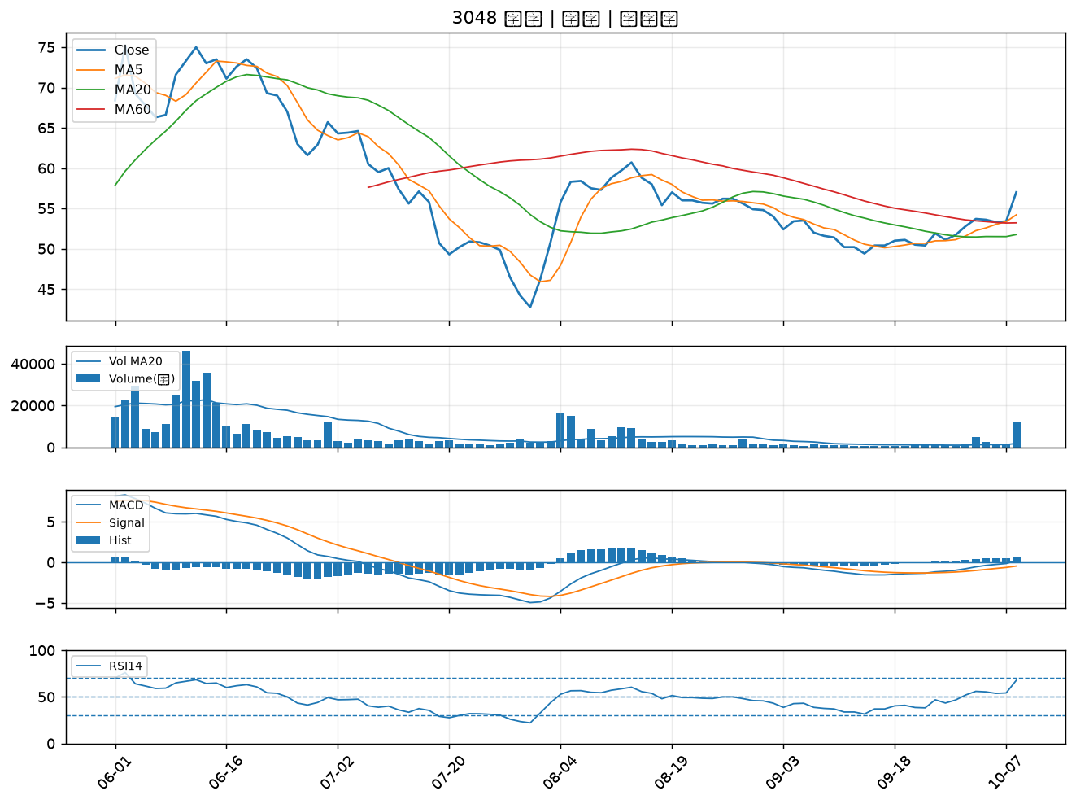
股票代號 | 股票名稱 | 市場 | 買進觀察分級 | 主力突破分數 | 圖表路徑
1101 | 台泥 | 上市 | A級 | 7 | output/charts/20261012/1101_台泥.png
5340 | 建榮 | 上櫃 | A級 | 6 | output/charts/20261012/5340_建榮.png
4142 | 國光生 | 上市 | A級 | 6 | output/charts/20261012/4142_國光生.png
6811 | 宏碁資訊 | 上櫃 | A級 | 6 | output/charts/20261012/6811_宏碁資訊.png
1312 | 國喬 | 上市 | A級 | 5 | output/charts/20261012/1312_國喬.png
6127 | 九豪 | 上櫃 | A級 | 5 | output/charts/20261012/6127_九豪.png
8042 | 金山電 | 上櫃 | A級 | 5 | output/charts/20261012/8042_金山電.png
5475 | 德宏 | 上櫃 | A級 | 5 | output/charts/20261012/5475_德宏.png
5243 | 乙盛-KY | 上市 | A級 | 5 | output/charts/20261012/5243_乙盛-KY.png
4714 | 永捷 | 上櫃 | A級 | 4 | output/charts/20261012/4714_永捷.png
2441 | 超豐 | 上市 | A級 | 4 | output/charts/20261012/2441_超豐.png
3026 | 禾伸堂 | 上市 | A級 | 3 | output/charts/20261012/3026_禾伸堂.png
2347 | 聯強 | 上市 | A級 | 3 | output/charts/20261012/2347_聯強.png
3591 | 艾笛森 | 上市 | A級 | 3 | output/charts/20261012/3591_艾笛森.png
2355 | 敬鵬 | 上市 | B級 | 6 | output/charts/20261012/2355_敬鵬.png
4167 | 松瑞藥 | 上櫃 | B級 | 6 | output/charts/20261012/4167_松瑞藥.png
9103 | 美德醫療-DR | 上市 | B級 | 6 | output/charts/20261012/9103_美德醫療-DR.png
5230 | 雷笛克光學 | 上櫃 | B級 | 6 | output/charts/20261012/5230_雷笛克光學.png
1416 | 廣豐 | 上市 | B級 | 6 | output/charts/20261012/1416_廣豐.png
4934 | 太極 | 上市 | B級 | 5 | output/charts/20261012/4934_太極.png
1563 | 巧新 | 上市 | B級 | 5 | output/charts/20261012/1563_巧新.png
4133 | 亞諾法 | 上市 | B級 | 5 | output/charts/20261012/4133_亞諾法.png
1325 | 恆大 | 上市 | B級 | 5 | output/charts/20261012/1325_恆大.png
6505 | 台塑化 | 上市 | B級 | 4 | output/charts/20261012/6505_台塑化.png
6449 | 鈺邦 | 上市 | B級 | 4 | output/charts/20261012/6449_鈺邦.png
8213 | 志超 | 上市 | B級 | 4 | output/charts/20261012/8213_志超.png
5009 | 榮剛 | 上櫃 | B級 | 4 | output/charts/20261012/5009_榮剛.png
3290 | 東浦 | 上櫃 | B級 | 4 | output/charts/20261012/3290_東浦.png
6658 | 聯策 | 上市 | B級 | 4 | output/charts/20261012/6658_聯策.png
3048 | 益登 | 上市 | B級 | 3 | output/charts/20261012/3048_益登.png

1101 台泥｜A級
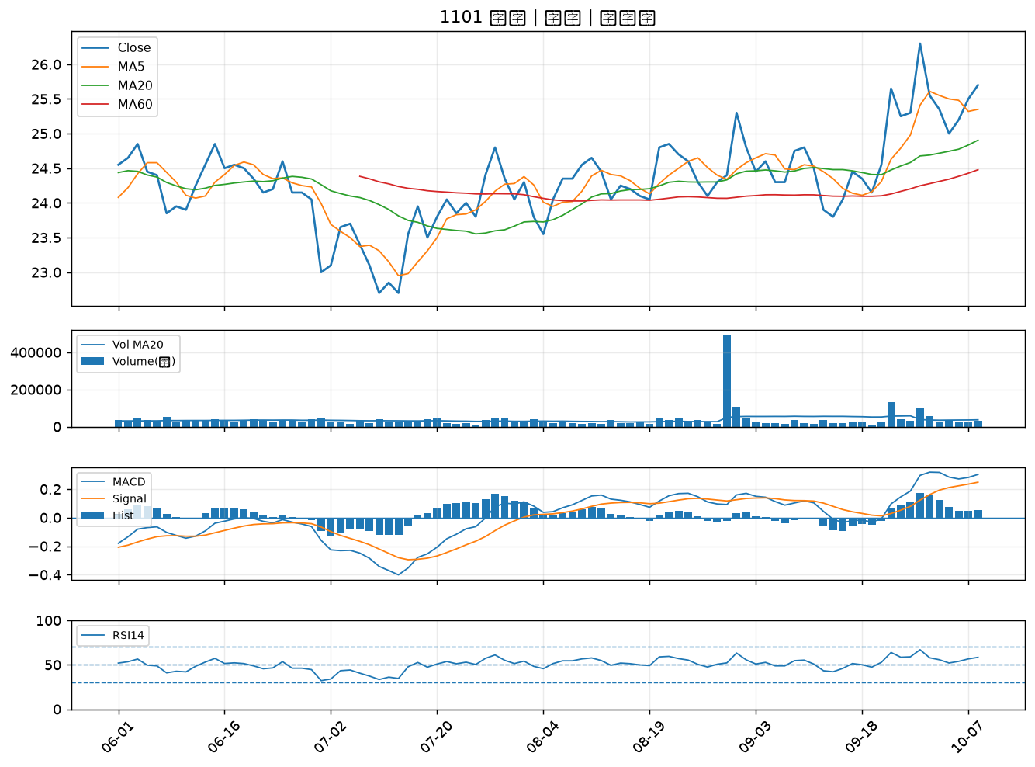

5340 建榮｜A級
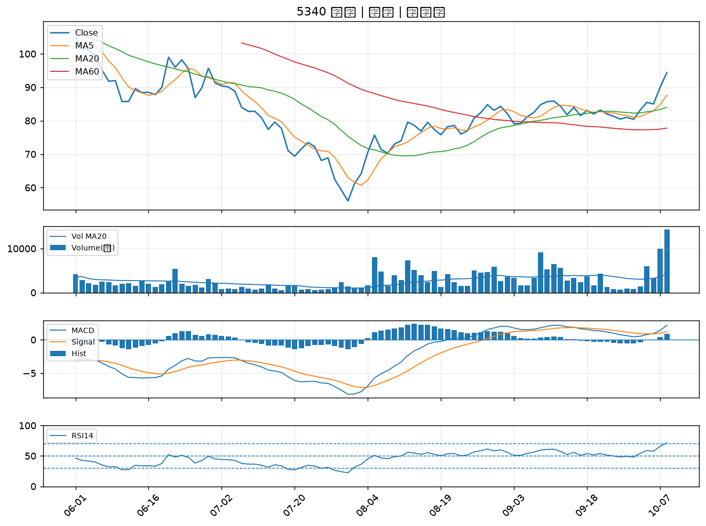

4142 國光生｜A級
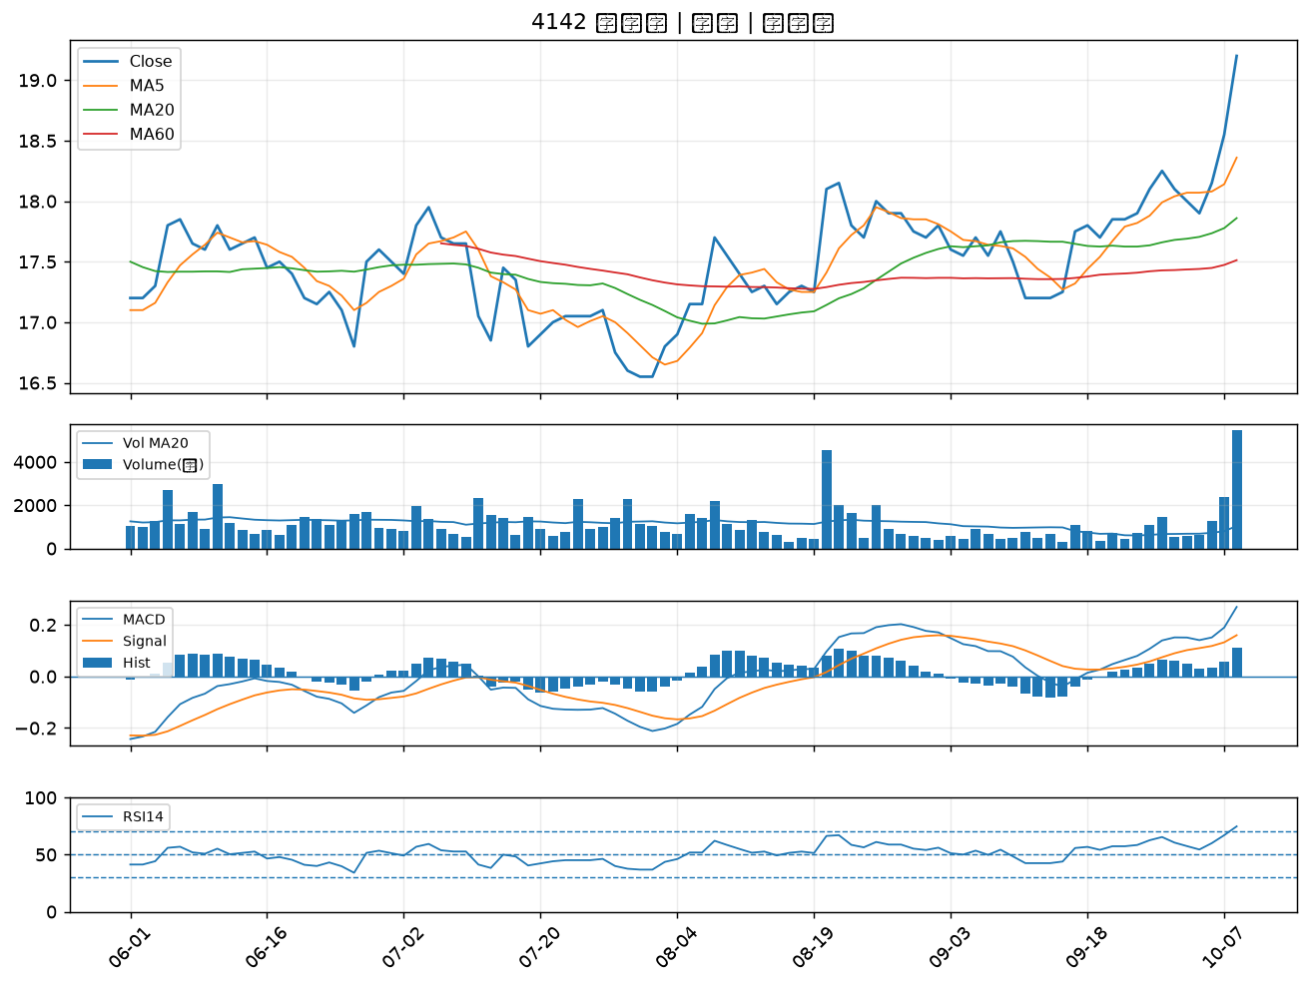

6811 宏碁資訊｜A級
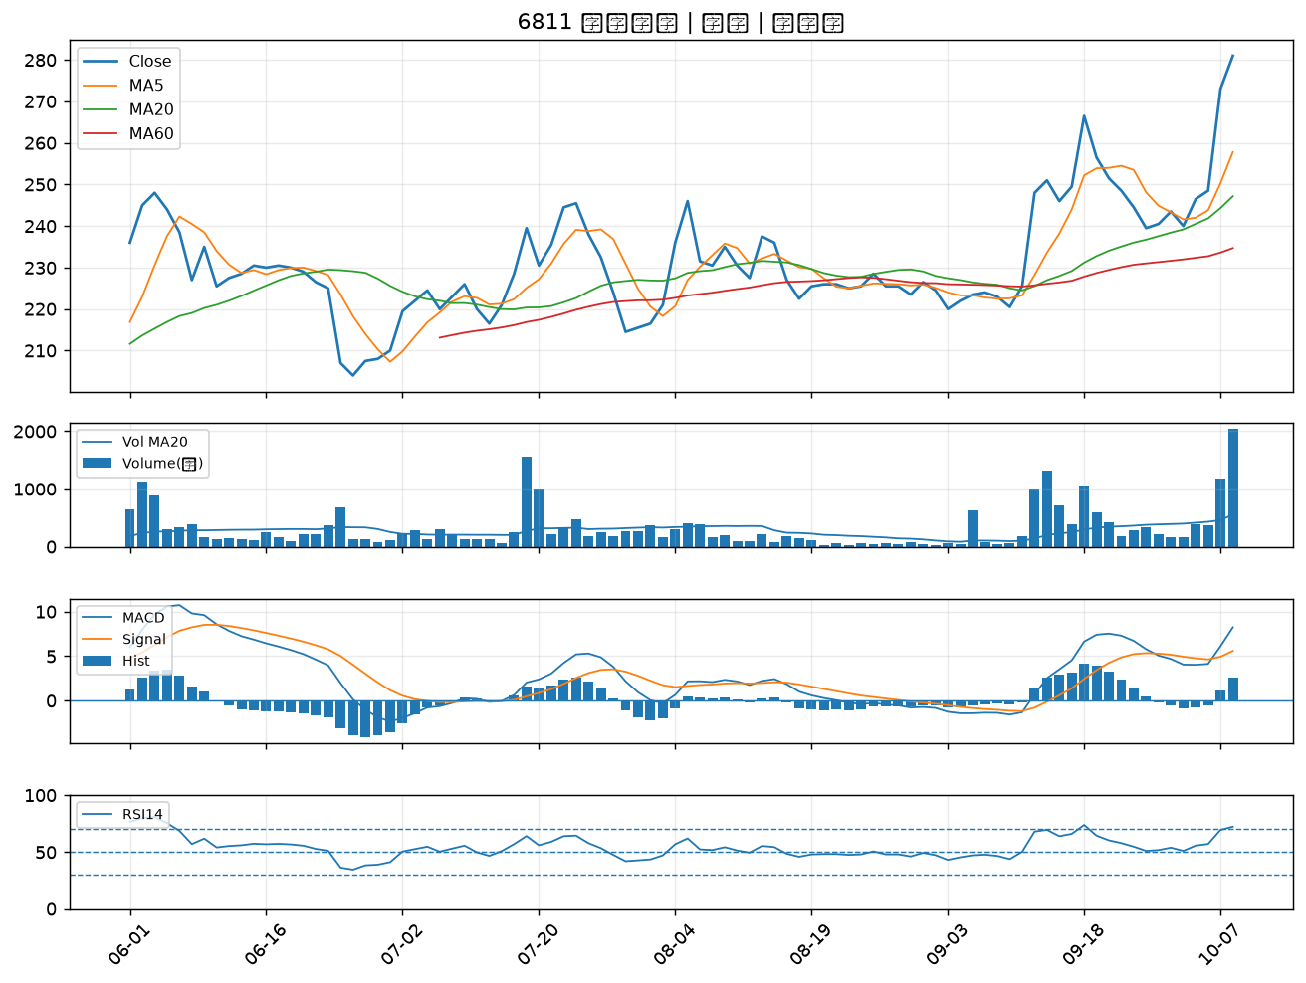

1312 國喬｜A級
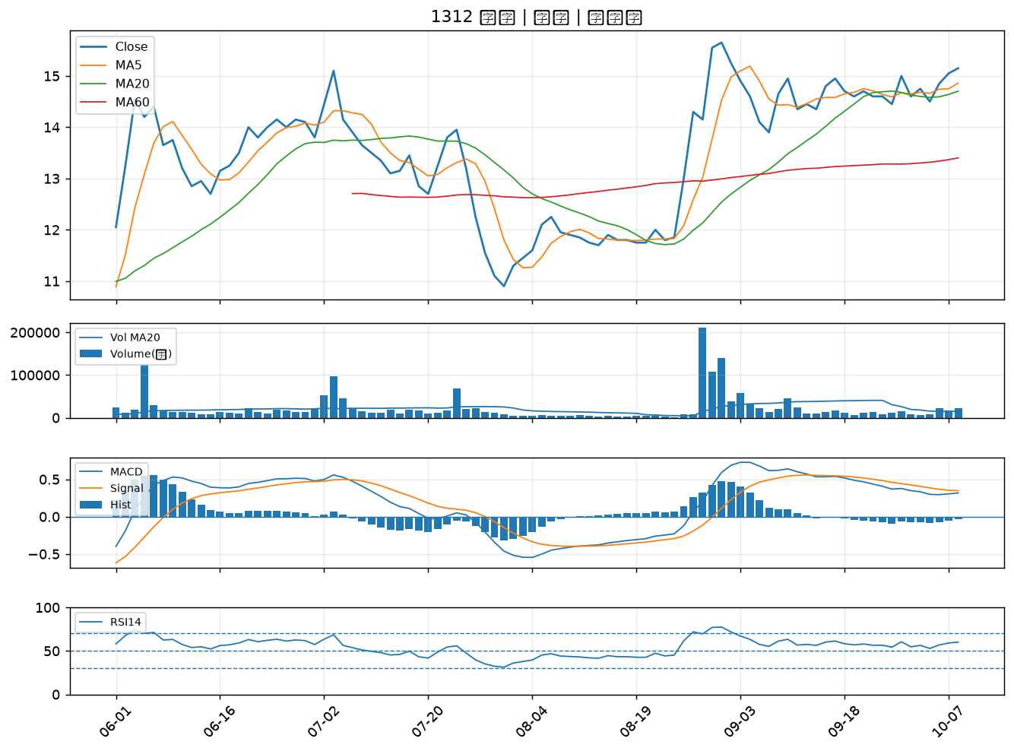

6127 九豪｜A級
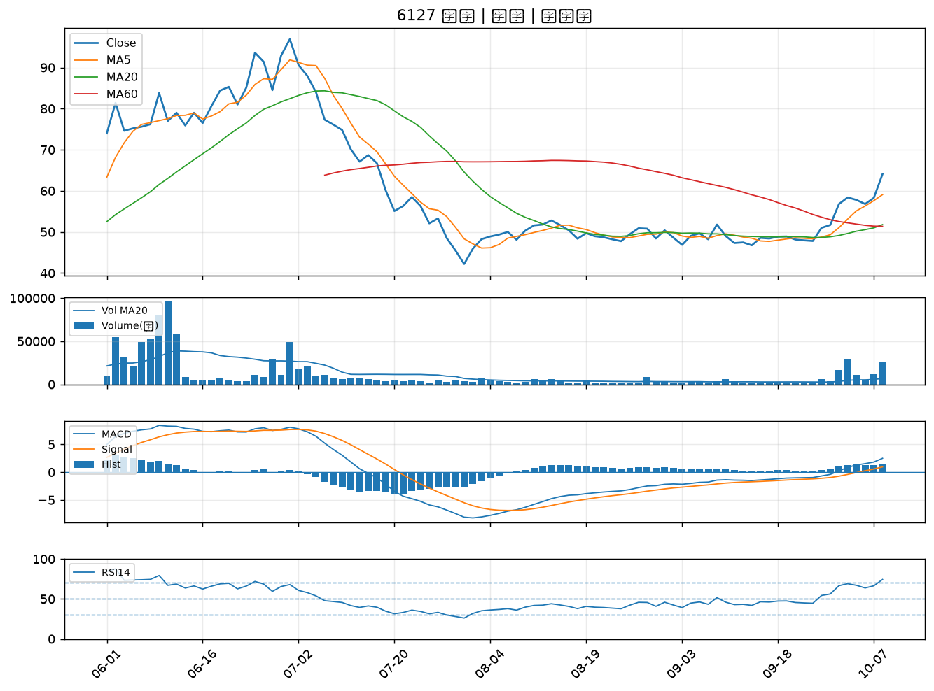

8042 金山電｜A級
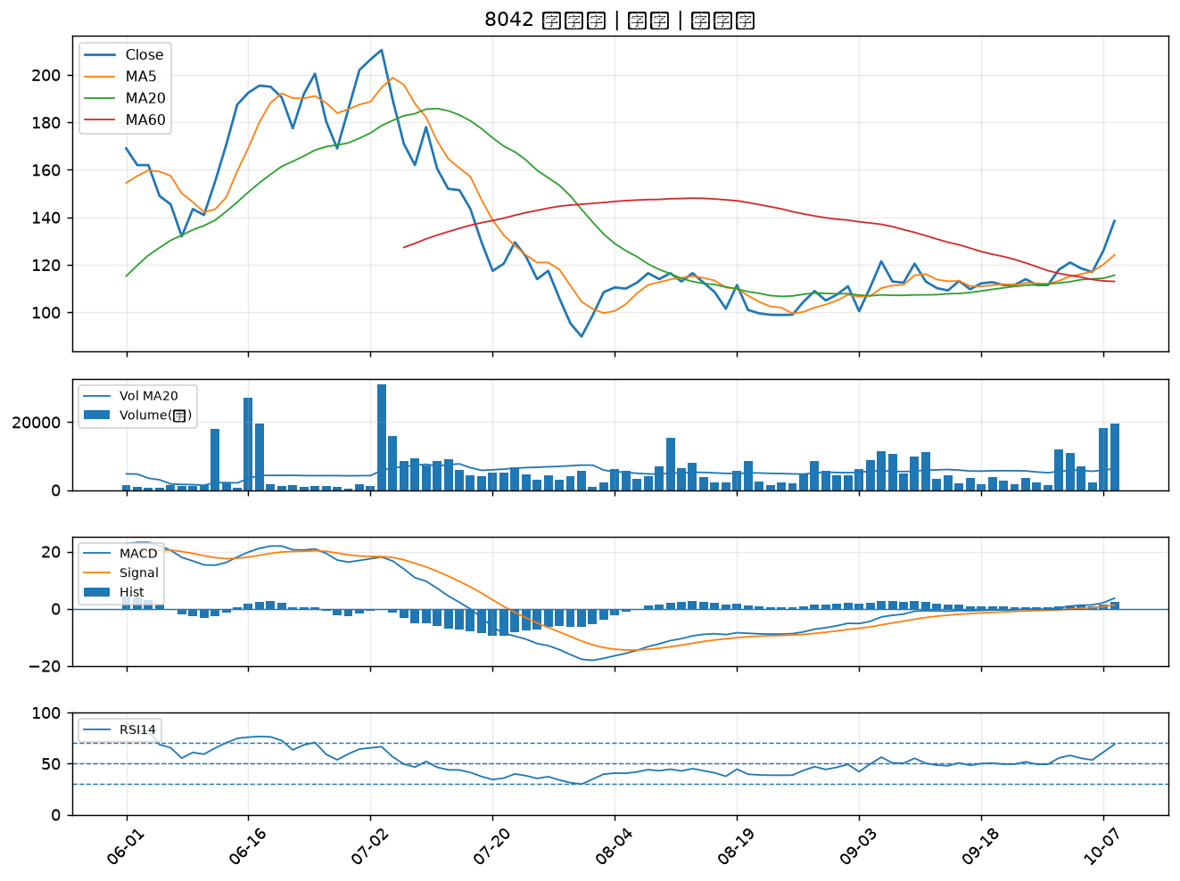

5475 德宏｜A級
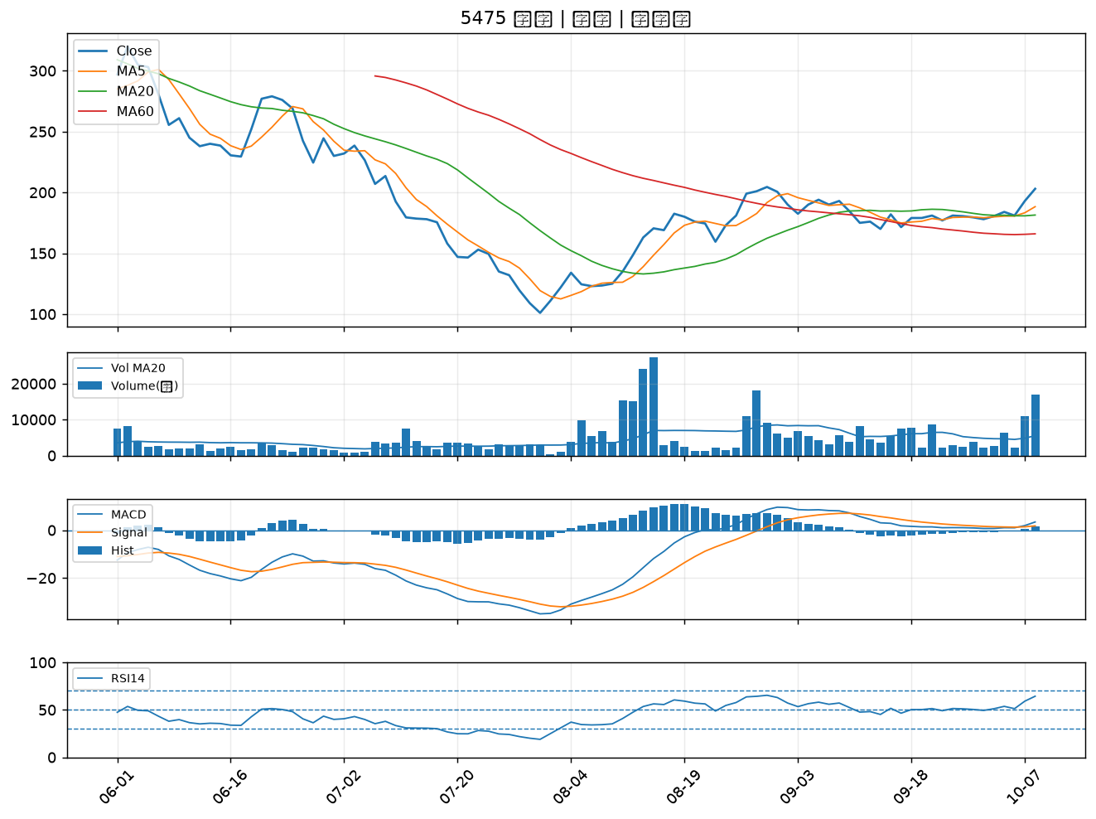

5243 乙盛-KY｜A級
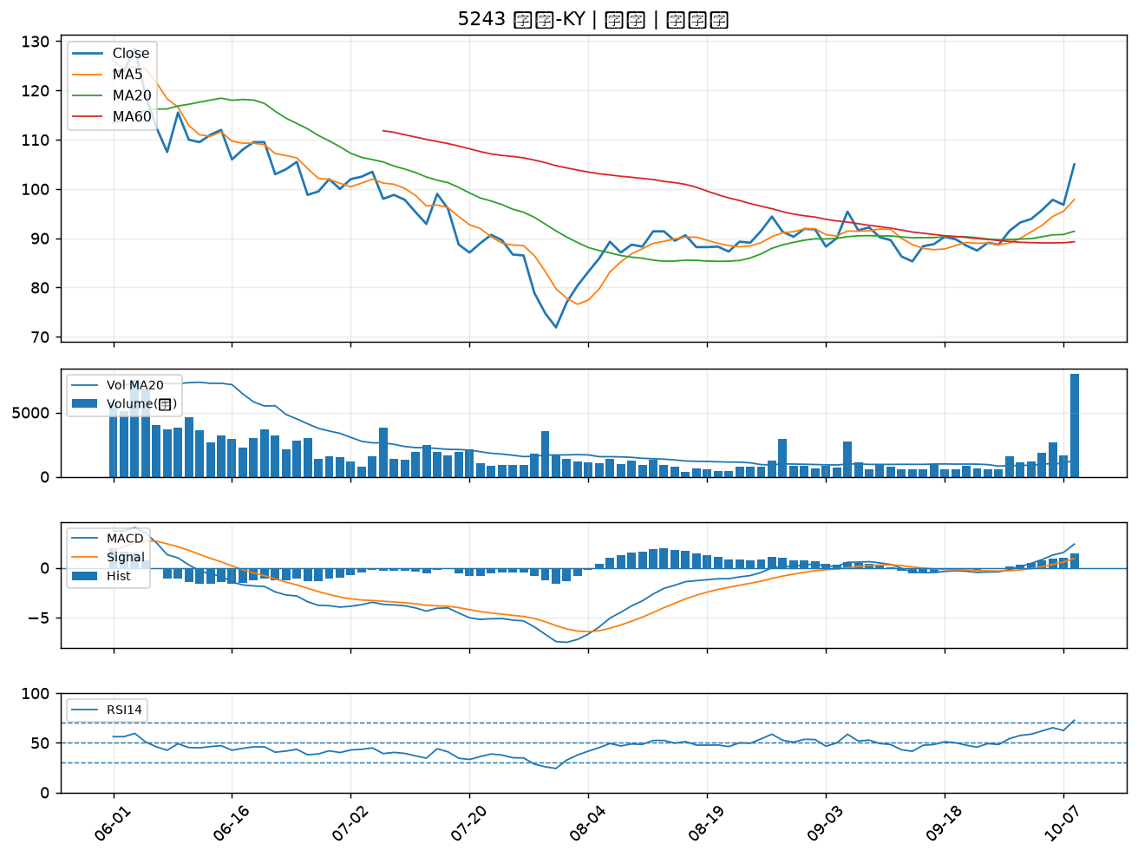

4714 永捷｜A級
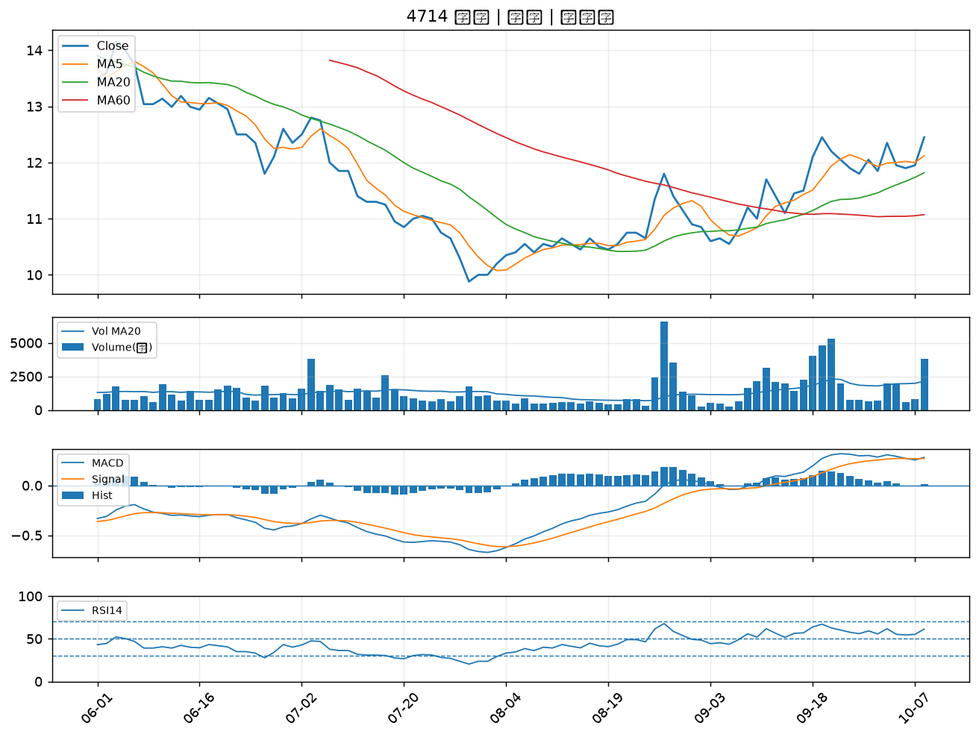

2441 超豐｜A級
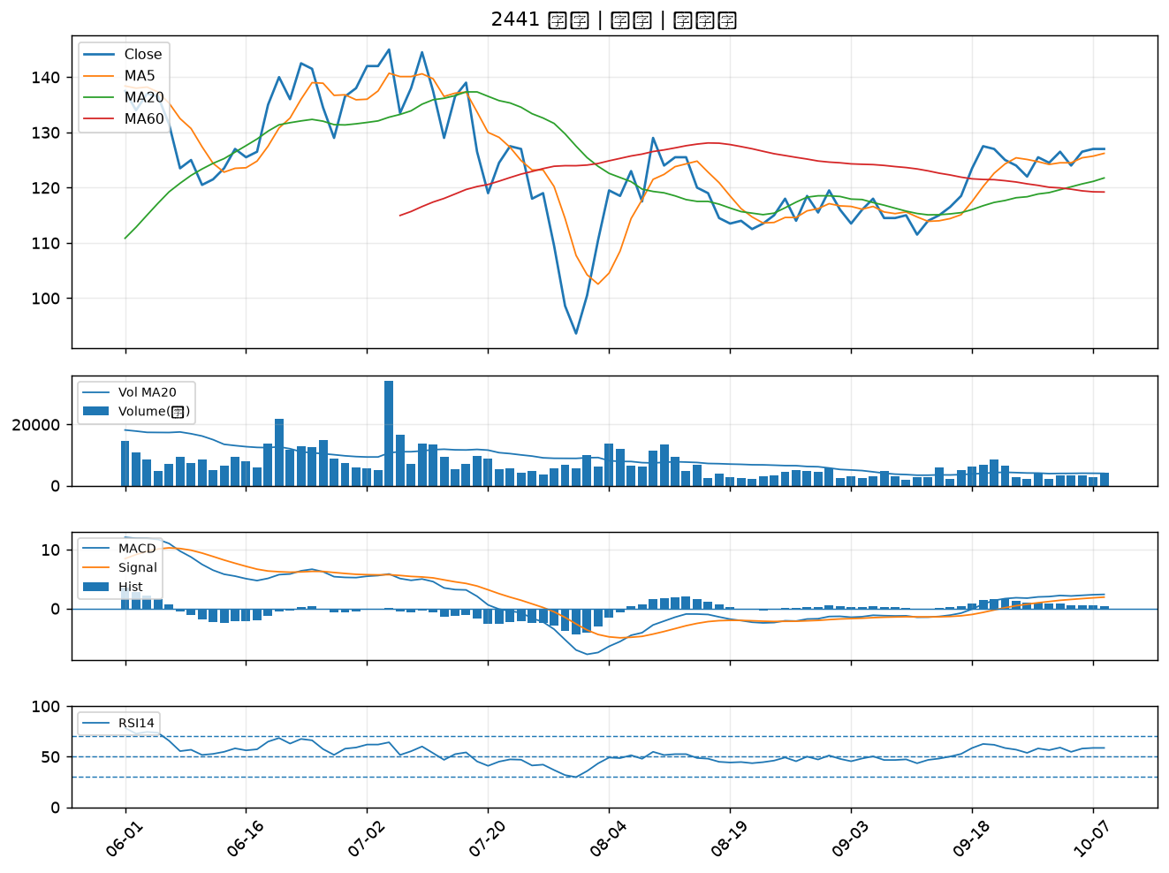

3026 禾伸堂｜A級
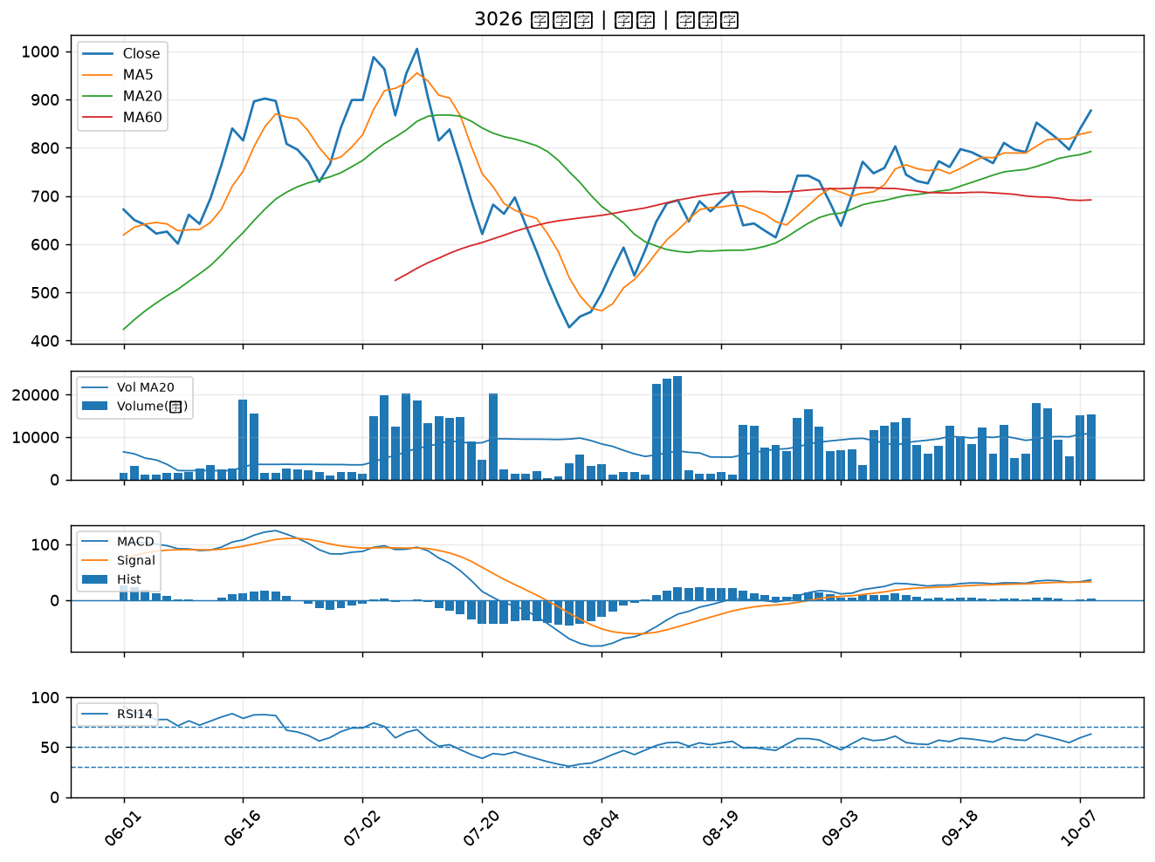

2347 聯強｜A級
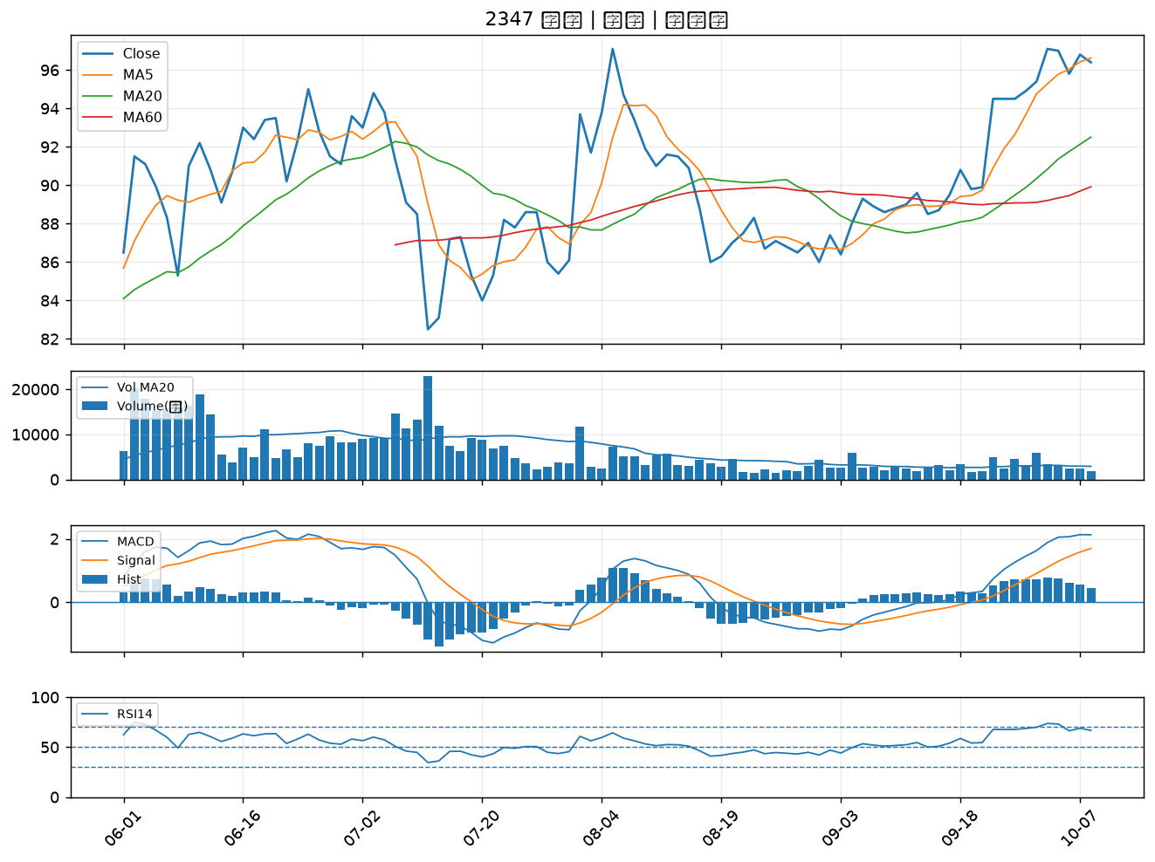

3591 艾笛森｜A級
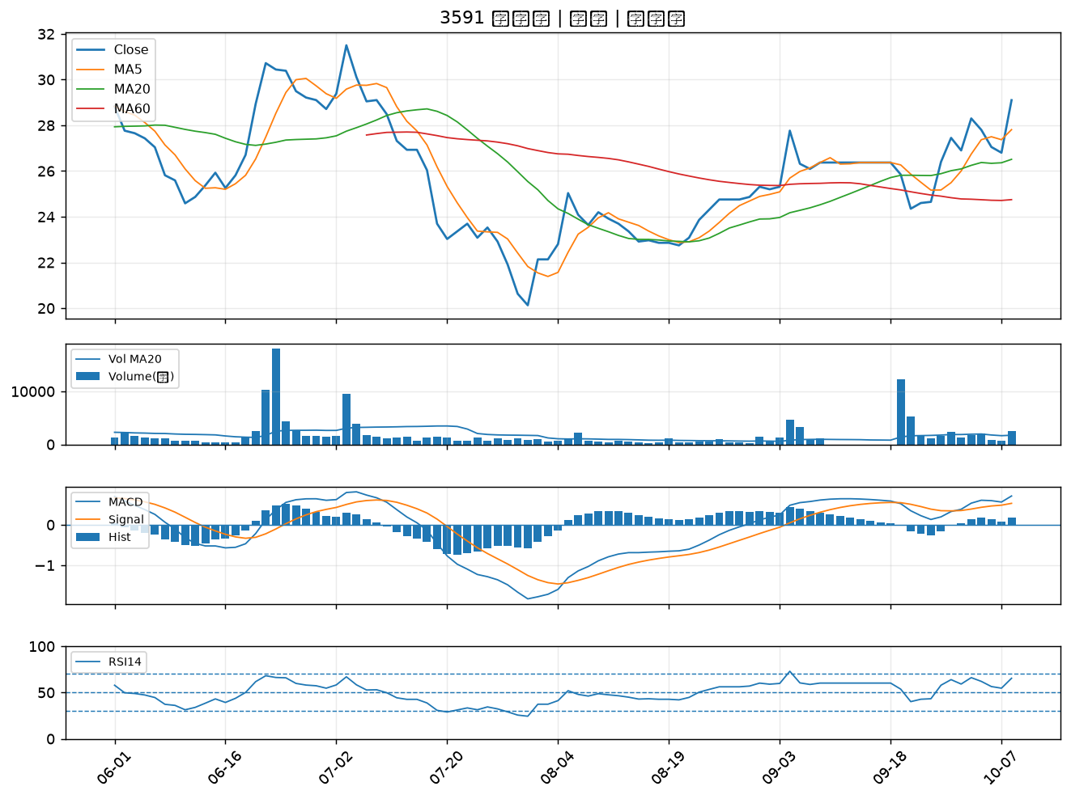

2355 敬鵬｜B級
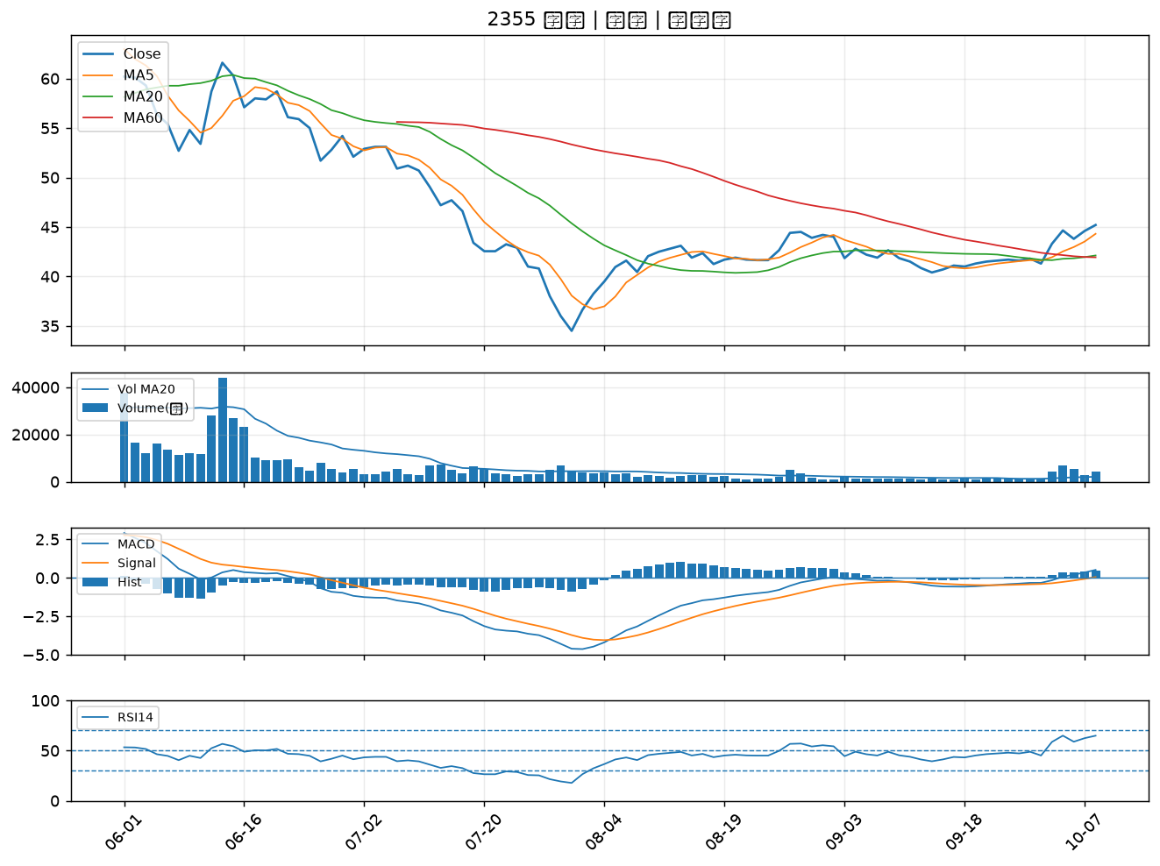

4167 松瑞藥｜B級
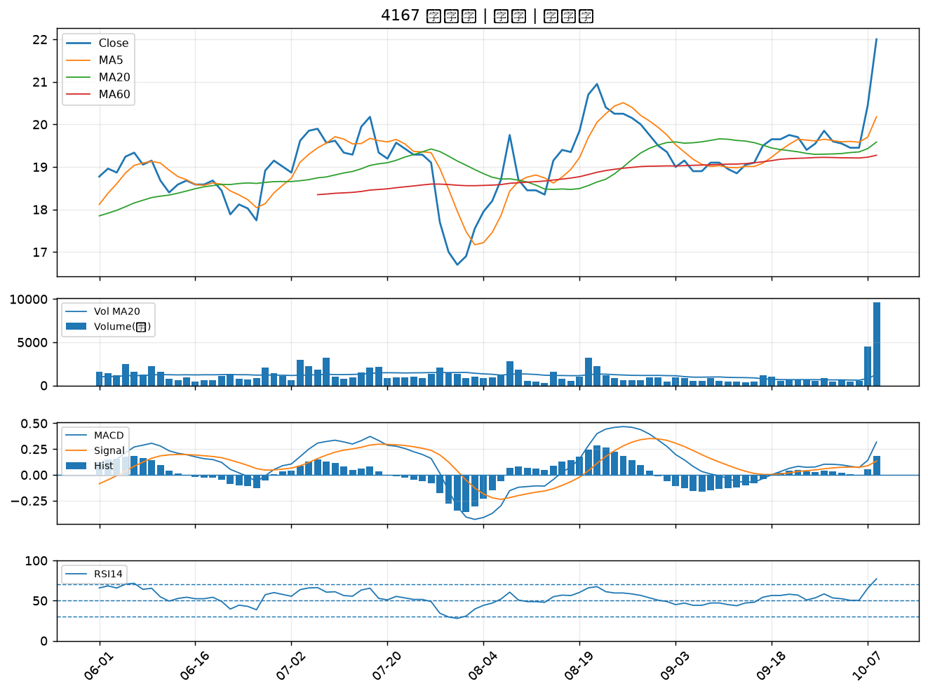

9103 美德醫療-DR｜B級
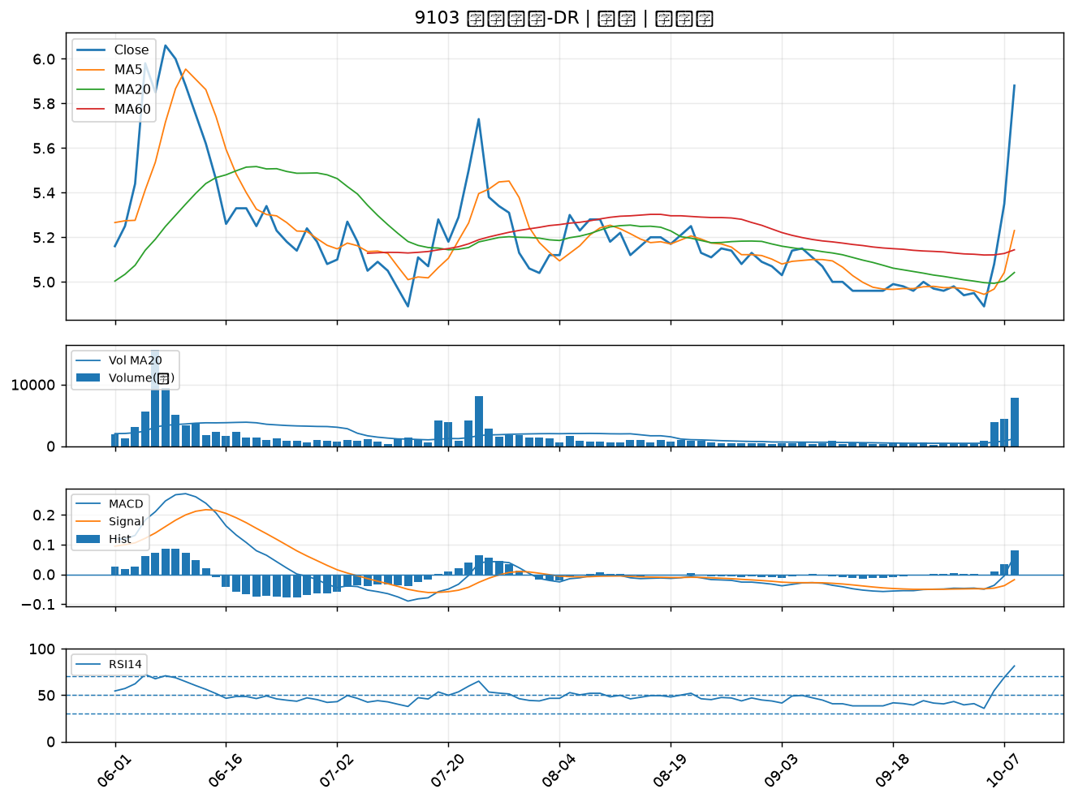

5230 雷笛克光學｜B級
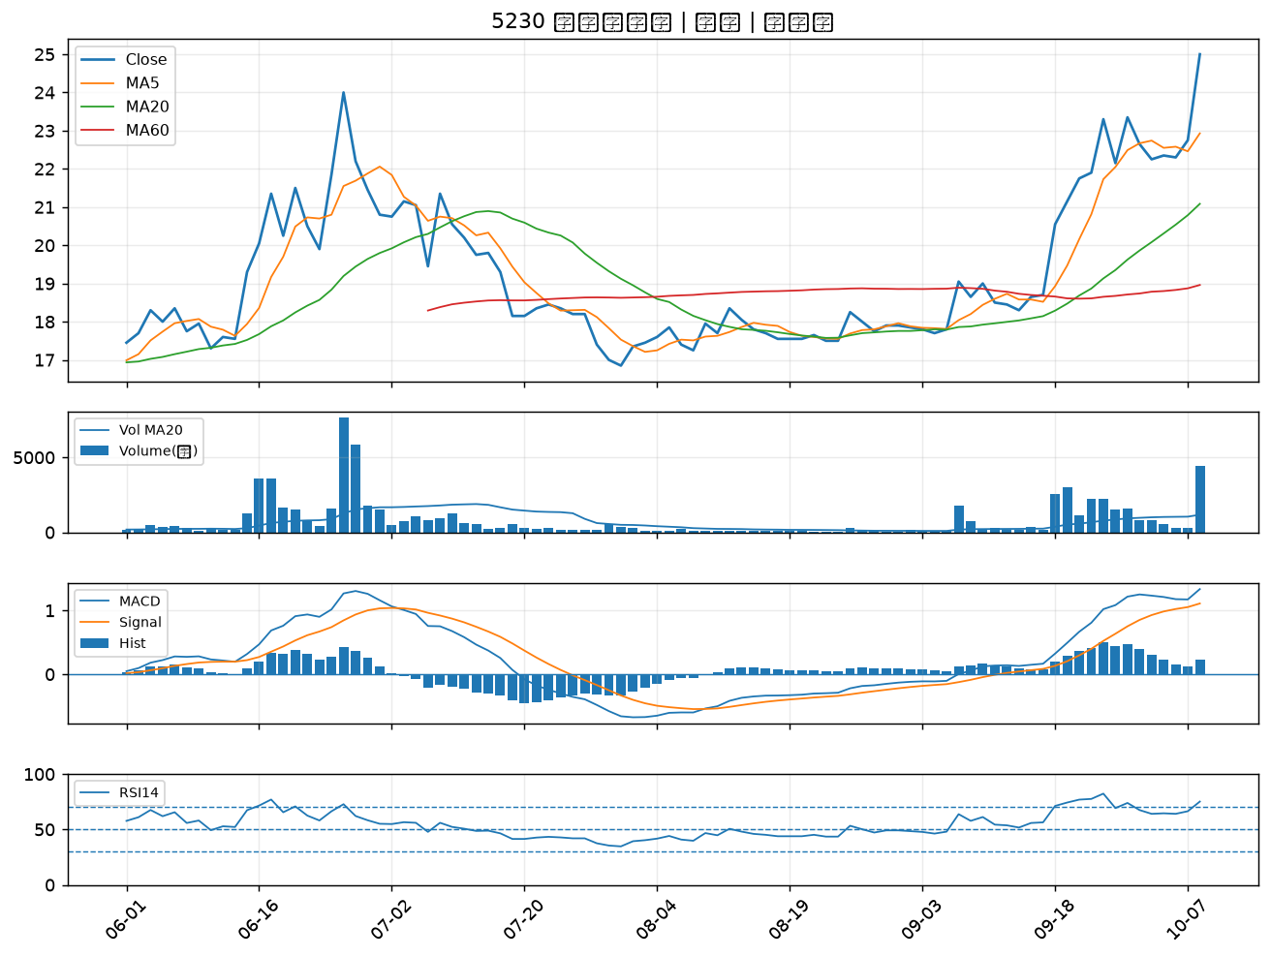

1416 廣豐｜B級
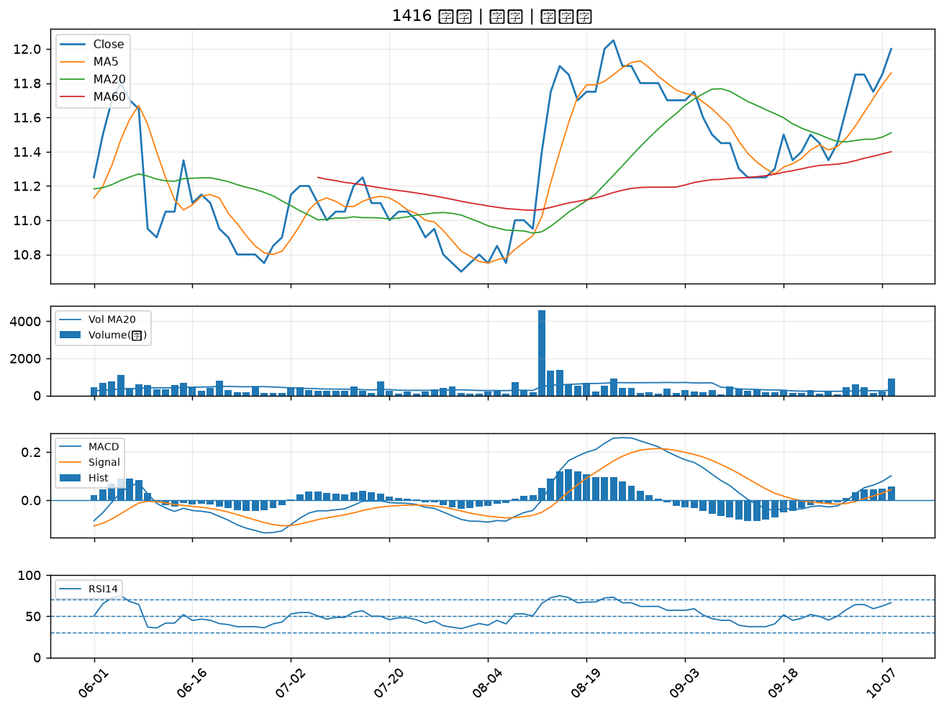

4934 太極｜B級
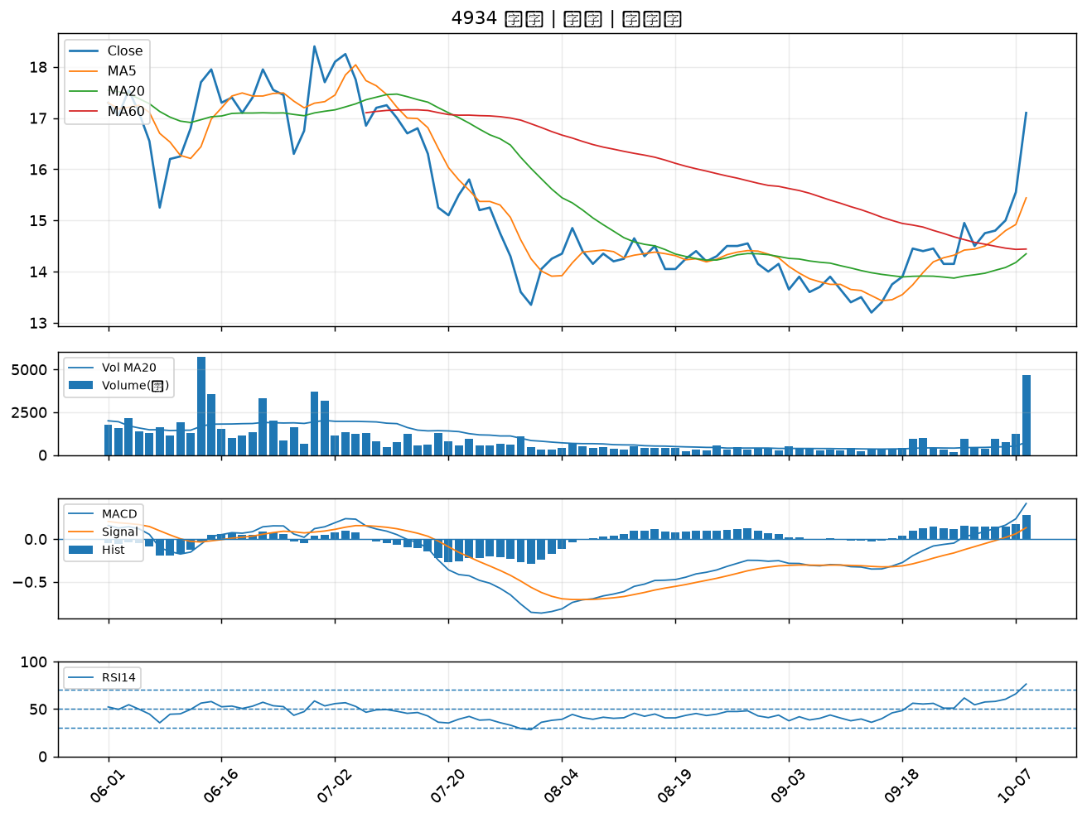

1563 巧新｜B級
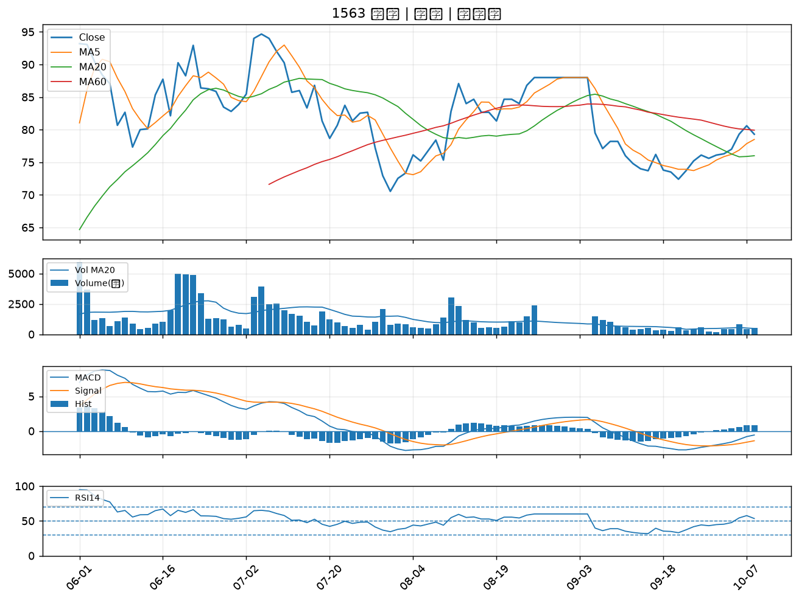

4133 亞諾法｜B級
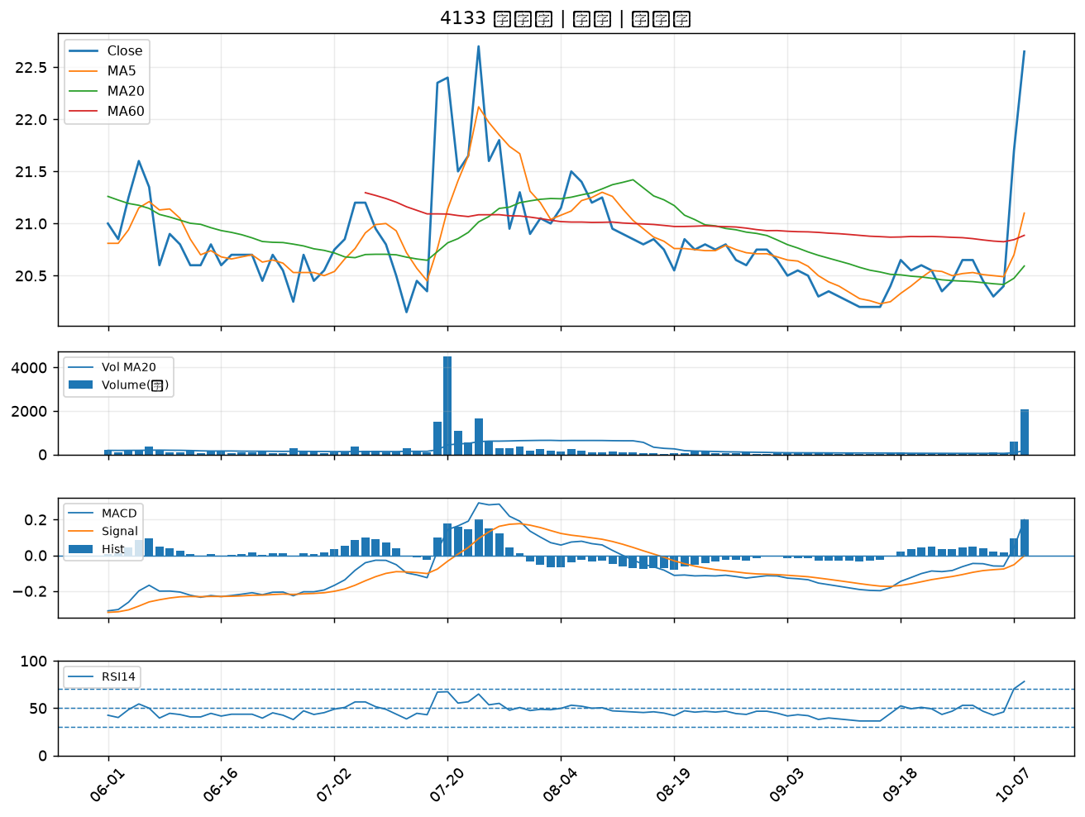

1325 恆大｜B級
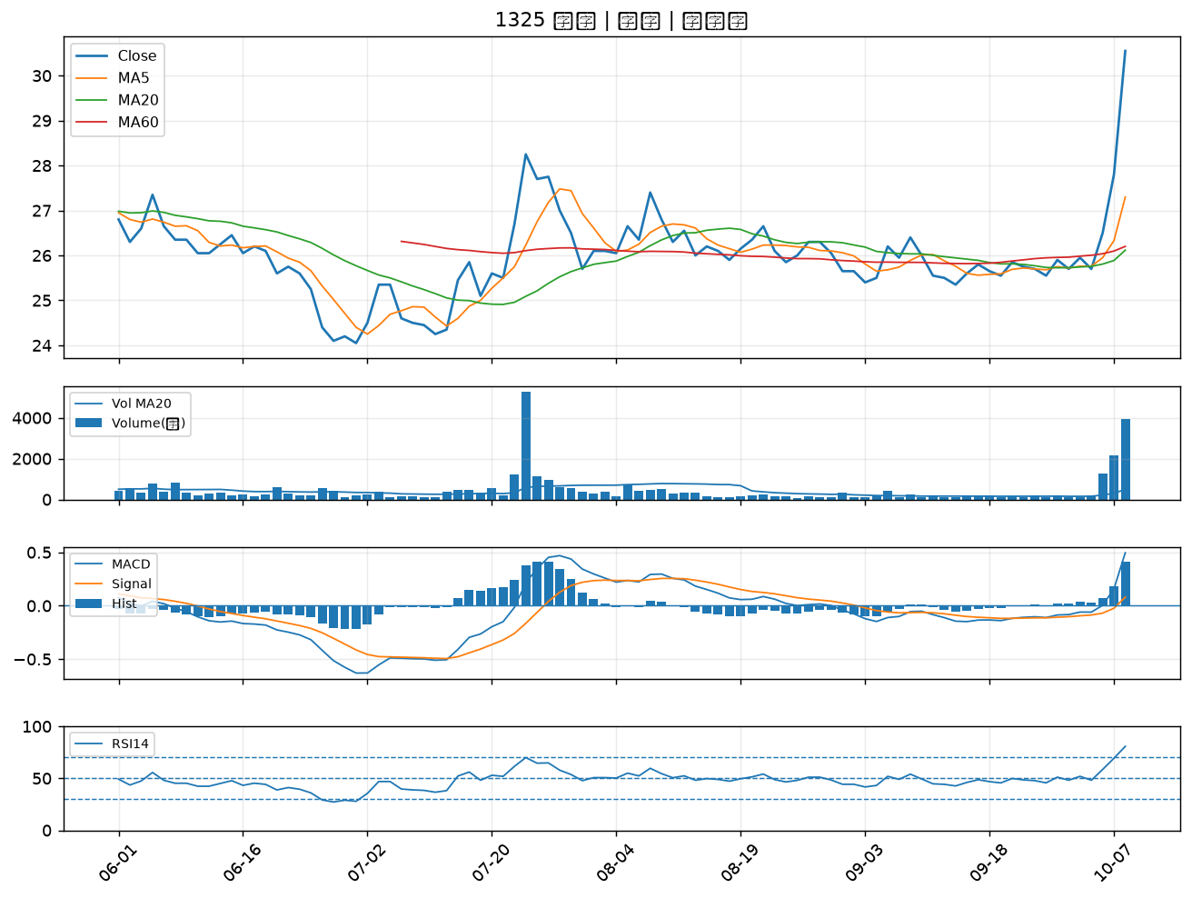

6505 台塑化｜B級
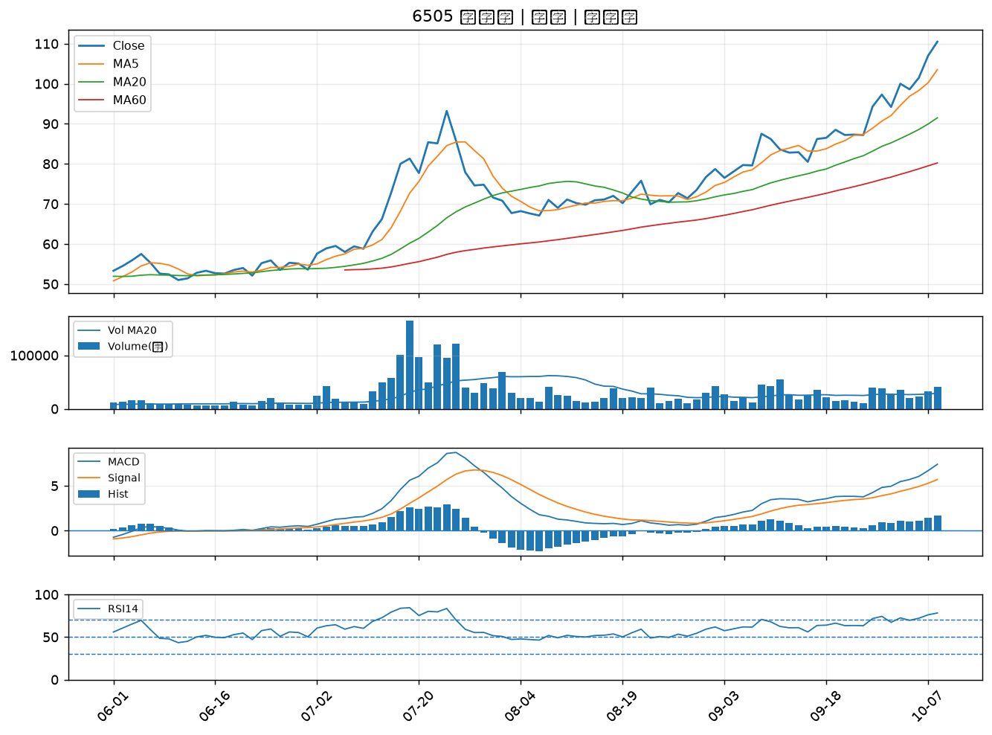

6449 鈺邦｜B級
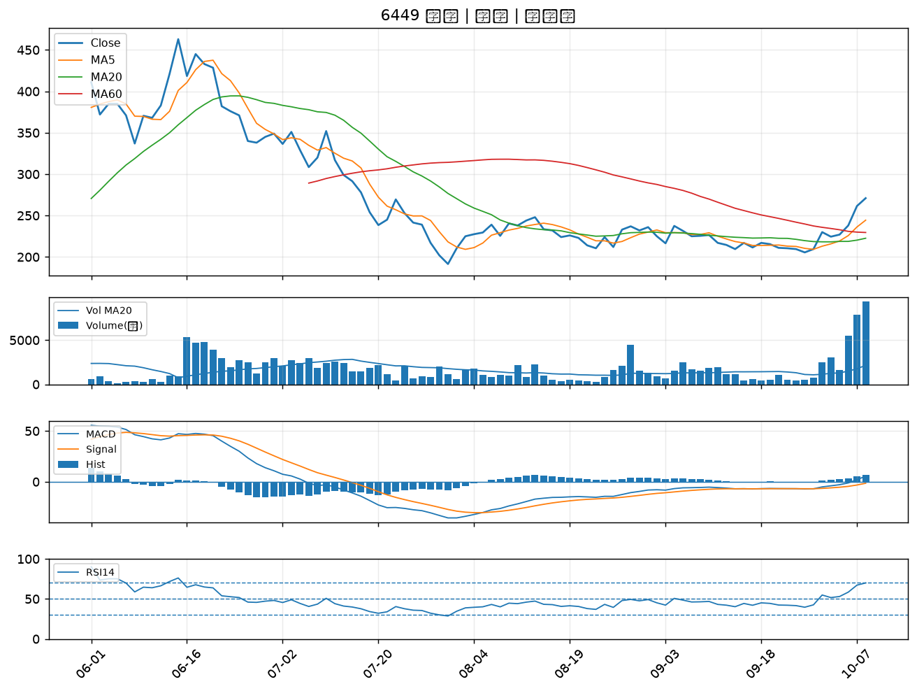

8213 志超｜B級
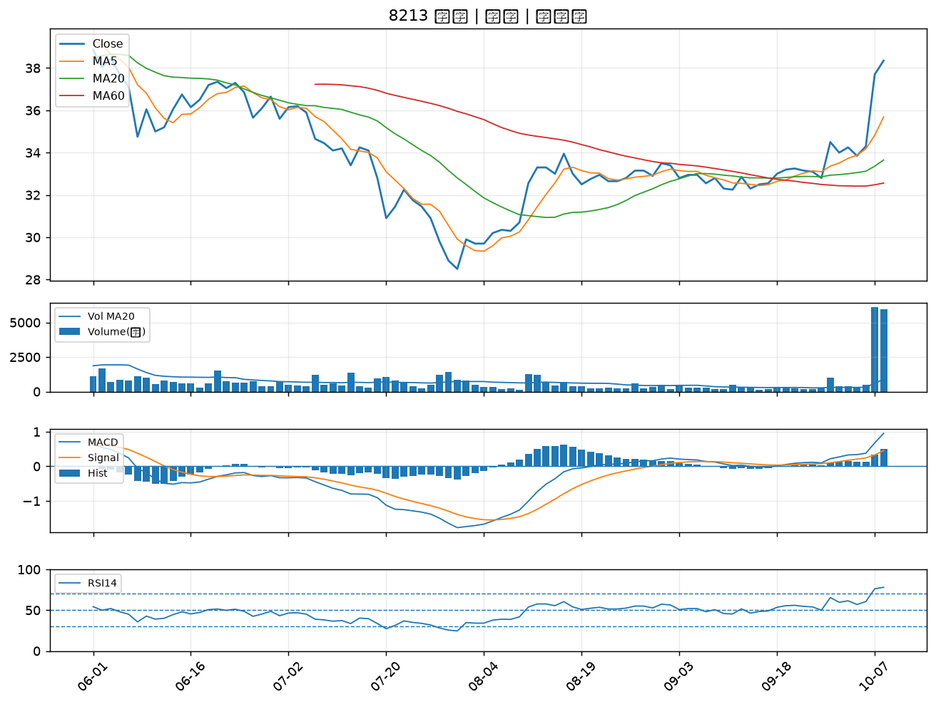

5009 榮剛｜B級
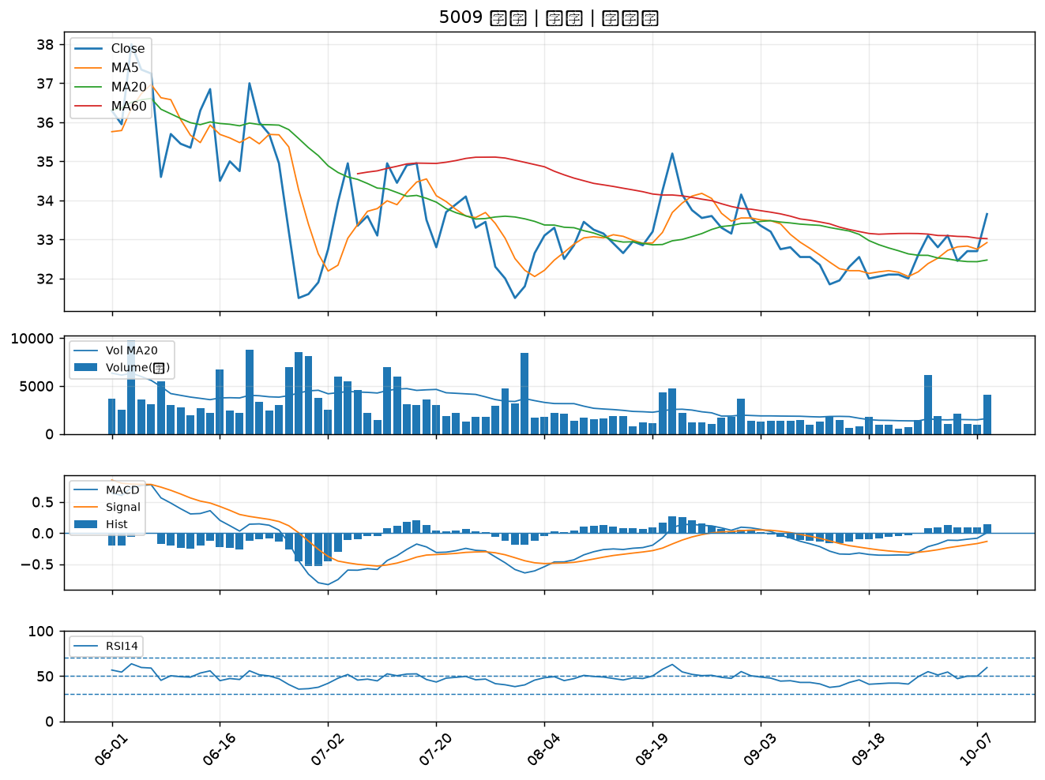

3290 東浦｜B級
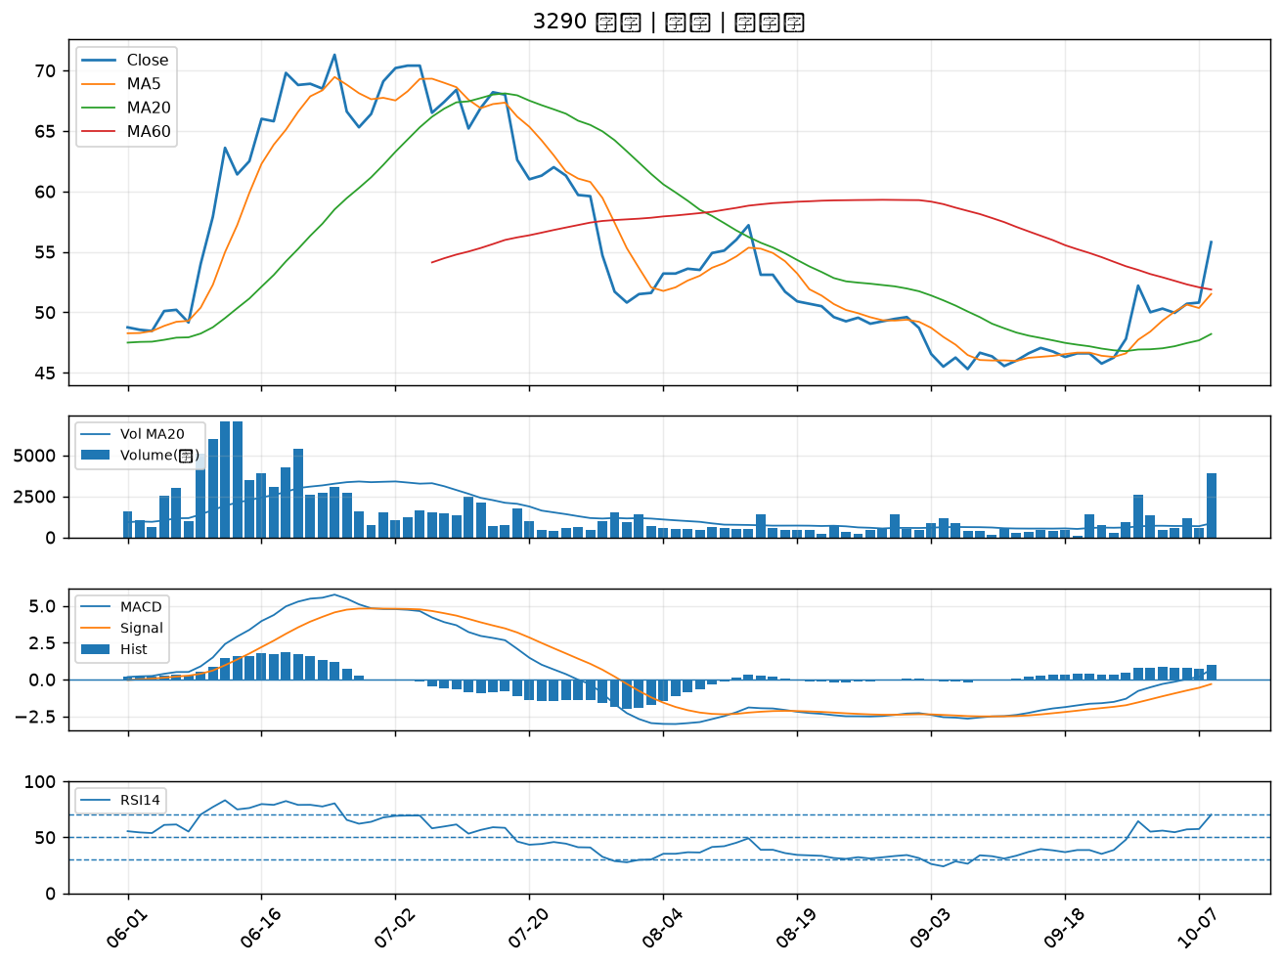

6658 聯策｜B級
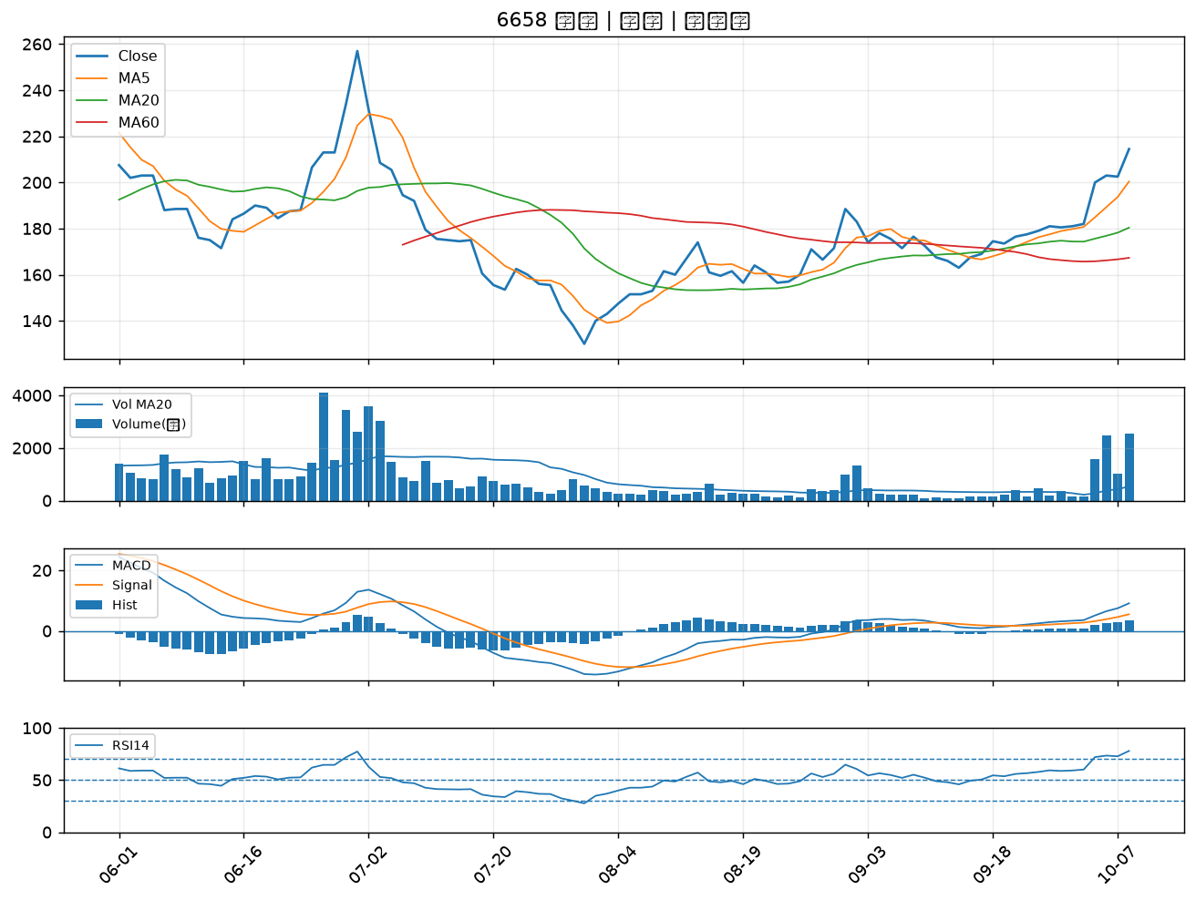

3048 益登｜B級

